окно агс45 откр.
 |  |  |  |  |  |  | дата | 2017-08-25
 |  |  |  |  |  |  |  | к1
 |  |  |  | КОММЕРЧЕСКОЕ ПРЕДЛОЖЕНИЕ

 | Профиль и комплектующие для изготовления теплого окна ( серия AGS 45 )

Стоимость материала указана в рублях на 1 м2 (с коэффициентом раскроя - 7 %)

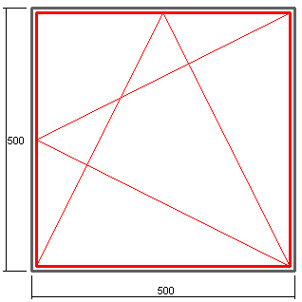

 |  |  |  |  |  | Профиль : AGS 45
 |  |  |  |  |  | Цвет: RAL 7040

 |  |  |  |  |  | 4500 -рама
 |  |  |  |  |  | 4501-створка

 |  |  |  |  |  | штапик под заполнение 24 мм
 |  |  |  |  |  | закладные под опрессовку - NT 39

 |  | Высота, мм
 |  | 500 | 700 | 900 | 1100 | 1300 | 1500 | 1700
Ширина, мм | 500 | 7418 | 6152 | 5448 | 5000 | 4690 | 4463 | 4289
 | 700 | 6163 | 5011 | 4372 | 3964 | 3683 | 3476 | 3318
 | 900 | 5466 | 4378 | 3774 | 3389 | 3123 | 2928 | 2778
 | 1100 | 5022 | 3975 | 3393 | 3023 | 2767 | 2579 | 2435

В стоимость не входит фурнитура, комплектация зависит от размера створки.

 | фурнитура SAVIO, евро |  |  |  | Фурнитура МASTER, евро
 | мм | 600-1400 | 1400-2800 |  | мм | до 1000 | 1000-2000
 | 350-509 | 65.86 | 76.49 |  | 370-1000 | 39.78 | 47.73
 | 510-1200 | 67.45 | 78.08 |  | 1000-1700 | 57.66 | 65.61

 |  |  | Фурнитура FAPIM, евро
 |  |  | мм | 600-1400 | 1400-2000
 |  |  | 402-705 | 50.67 | 58.37
 |  |  | 705-1200 | 51.59 | 59.29

ГК "Новое время"

окно агс45.глух.
 |  |  |  |  |  |  | дата | 2017-08-25
 |  |  |  |  |  |  |  | к1
 |  |  |  | КОММЕРЧЕСКОЕ ПРЕДЛОЖЕНИЕ

 | Профиль и комплектующие для изготовления теплого окна ( серия AGS 45 )

Стоимость материала указана в рублях на 1 м2 (с коэффициентом раскроя - 7 %)

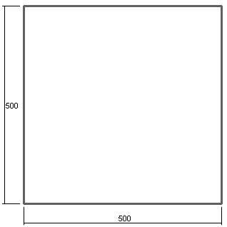
 |  |  |  |  |  | Профиль : AGS 45
 |  |  |  |  |  | Цвет: RAL 7040

 |  |  |  |  |  | 4500 -рама

 |  |  |  |  |  | штапик под заполнение 24 мм
 |  |  |  |  |  | закладные под опрессовку - NT 39

 |  | Высота, мм
 |  | 500 | 700 | 900 | 1100 | 1300 | 1500 | 1700
Ширина, мм | 500 | 3773 | 3112 | 2744 | 2510 | 2348 | 2230 | 2139
 | 700 | 3112 | 2520 | 2191 | 1982 | 1838 | 1731 | 1650
 | 900 | 2744 | 2191 | 1884 | 1689 | 1554 | 1455 | 1379
 | 1100 | 2510 | 1982 | 1689 | 1502 | 1373 | 1279 | 1206

ГК "Новое время"

2- х ств.дв. агс45
 |  |  |  |  |  | дата | 2017-08-25
 |  |  | КОММЕРЧЕСКОЕ ПРЕДЛОЖЕНИЕ |  |  |  | к1

 | Профиль и комплектующие для изготовления двухстворчатой холодной двери ( серия AGS 45 )

 | Стоимость материала указана в рублях на 1 м2 (с коэффициентом раскроя - 7 %)

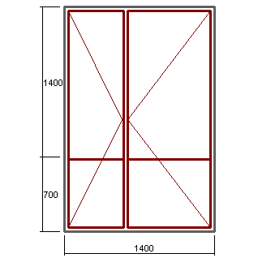

 |  |  |  |  | Профиль : AGS 45
 |  |  |  |  | Цвет: RAL 7040

 |  |  |  |  | 4544 -рама
 |  |  |  |  | 4534-створка
 |  |  |  |  | 4530-импост
 |  |  |  |  | 4530-низ двери
 |  |  |  |  | 4516-порог
 |  |  |  |  | штапик под заполнение 24 мм
 |  |  |  |  | закладные под опрессовку - К 108

 |  | Высота, мм
 |  | 1900 | 2000 | 2100 | 2200 | 2300 | 2400
Ширина , мм | 1200 | 3041 | 2989 | 2943 | 2900 | 2861 | 2826
 | 1300 | 2892 | 2840 | 2793 | 2750 | 2711 | 2676
 | 1400 | 2765 | 2712 | 2665 | 2622 | 2583 | 2547
 | 1500 | 2654 | 2601 | 2554 | 2511 | 2472 | 2435
 | 1600 | 2557 | 2504 | 2457 | 2414 | 2374 | 2338
 | 1700 | 2472 | 2419 | 2371 | 2328 | 2288 | 2252
 | 1800 | 2396 | 2343 | 2295 | 2251 | 2288 | 2175
 | 1900 | 2328 | 2275 | 2227 | 2183 | 2143 | 2107

 | В стоимость не входит фурнитура на сумму : |  |  |  | 3421 | руб.

 | Наименование |  |  |  | Стоимость итого в руб.
 | Ручка -Ю-400/300 мм, RAL 7040 -1 шт. |  |  |  | 480
 | Петли - ПДП2, RAL 7040 - 4 шт. |  |  |  | 1400
 | Корпус замка с роликом (25 мм) |  |  |  | 360
 | Цилиндр 30х30 - 1 шт. |  |  |  | 201
 | ПВХ подкладка под замок - 1 шт. |  |  |  | 10
 | Ответная планка RAL 7040 -1 шт. |  |  |  | 170
 | Шпингалеты белые (пр-во Турция)- 2 шт. |  |  |  | 750
 | Ответные части к шпингалету |  |  |  | 50

ГК "Новое время"

1-ств. дв. агс45
 |  |  |  |  |  | дата | 2017-08-25
 |  |  |  |  |  |  | к1
 |  |  |  | КОММЕРЧЕСКОЕ ПРЕДЛОЖЕНИЕ

 | Профиль и комплектующие для изготовления одностворчатой холодной двери ( серия AGS 45 )

 | Стоимость материала указана в рублях на 1 м2 (с коэффициентом раскроя - 7 %)

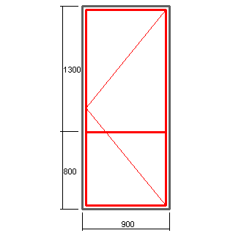

 |  |  |  |  | Профиль : AGS 45
 |  |  |  |  | Цвет: RAL 7040

 |  |  |  |  | 4544 -рама
 |  |  |  |  | 4534-створка
 |  |  |  |  | 4530-импост
 |  |  |  |  | 4530-низ двери
 |  |  |  |  | 4516-порог
 |  |  |  |  | штапик под заполнение 24 мм
 |  |  |  |  | закладные под опрессовку - К 108

 |  | Высота, мм
 |  | 1900 | 2000 | 2100 | 2200 | 2300 | 2400
Ширина, мм | 700 | 3150 | 3100 | 2971 | 2930 | 2893 | 2859
 | 800 | 2894 | 2843 | 2720 | 2679 | 2641 | 2607
 | 900 | 2695 | 2644 | 2525 | 2483 | 2446 | 2411
 | 1000 | 2536 | 2644 | 2369 | 2327 | 2289 | 2254
 | 1100 | 2406 | 2354 | 2241 | 2199 | 2289 | 2126

 | В стоимость не входит фурнитура на сумму : |  |  |  | 1921 | руб.

 | Наименование |  |  |  | Стоимость итого в руб.
 | Ручка - Ю-400/ 300 мм, RAL 9016 -1 шт. |  |  |  | 480
 | Петли - ПДП2, 7040 - 2 шт. |  |  |  | 700
 | Корпус замка с роликом (25 мм) |  |  |  | 360
 | Цилиндр 30х30 - 1 шт. |  |  |  | 201
 | ПВХ подкладка под замок - 1 шт. |  |  |  | 10
 | Ответная планка RAL 7040 -1 шт. |  |  |  | 170

ГК "Новое время"

